상품제안서
락앤락스쿨핏키즈스트랩텀블러-500ml | 상품코드: F32648

 |  |  |  |  |  |  | 02-412-0044 | www.easy1.co.kr
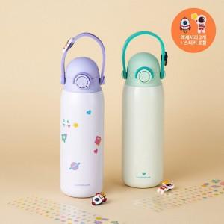

【상세/제작정보】

【인쇄/포장옵션】 | 컬러필름인쇄 / 포장지포장

【공급단가】 | 수량 | 38~ | 100~ | 500~ | 1,000~ | 2,000~
*VAT별도 | 단가 | 22,090원 | 21,720원 | 21,170원 | 20,800원 | 20,250원

【상품 URL】 | http://www.easy1.co.kr/src/goods_detail.php?gdno=32648

